Sheet1
Scene No. | 0
Quest Title | 询问包裹 一
Quest Log | 找雷欧要包裹
Map No. | 22
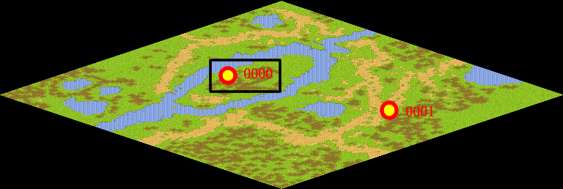
NPC No. | 0
Condition | lv>0
Dialog | 欢迎你来到托里岛。最近玩家太多我真的很忙，你能帮我找到雷欧，让他把上次的那个包裹送回来么？
Select | 1：接受，2：不接受
Result | 1 : Scene 0001, 2 : 关闭对话框

ScriptFile | Qlog-0001-000.scr
 | Q0000-0001-000.scr

